상품제안서
유니콘 도킹형 미니 보조배터리 5000mAh (C타입/8pin겸용) | 상품코드: S27323

 |  |  |  |  |  |  | 02-713-8555 | www.synergygift.co.kr
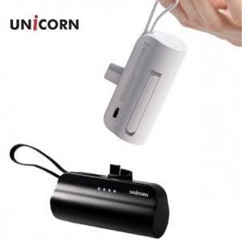

【상세/제작정보】

【인쇄/포장옵션】 | 레이저, 풀칼라 / 포장지포장

【공급단가】 | 수량 | 100~ | 300~ | 500~ | 1,000~ | 3,000~
*VAT별도 | 화이트 | 4,250원 | 4,020원 | 3,820원 | 3,730원 | 3,660원
 | 블랙 | 4,250원 | 4,020원 | 3,820원 | 3,730원 | 3,660원

【상품 URL】 | https://www.synergygift.co.kr:443/src/goods_detail.php?gdno=27323

